产品出入库
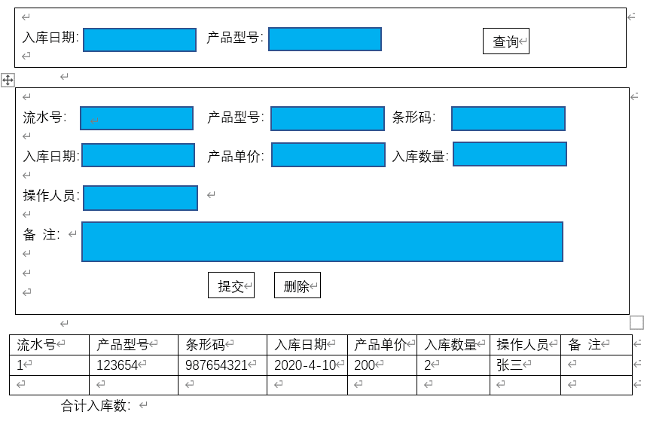
产品入库：
名称 | 代码 | 类型 | 备注
流水号 | FID | bigint | 唯一，自动递增
产品型号 | FCPXH | varchar(50)
条形码 | FTXM | varchar(100)
入库日期 | FRKRQ | datetime
产品单价 | FCPDJ | number
入库数量 | FRKSL | number
合计入库数 | FHJRKS | number | 数据库不用存该字段
操作人员 | FCZRY | varchar(20)
备注 | FBZ | varchar(500)

产品出库：
名称 | 代码 | 类型 | 备注
流水号 | FID | bigint | 唯一,自动递增
产品型号 | FCPXH | varchar(50)
条形码 | FTXM | varchar(100)
出库日期 | FCKRQ | datetime
产品价格 | FCPDJ | number
出库数量 | FCKSL | number
合计出库数 | FHJCKS | number | 数据库不用存该字段
操作人员 | FCZRY | varchar(20)
备注 | FBZ | varchar(500)

功能说明：
出库、入库查询条件：出库日期(时间段)
流水号自动生成，手动输入产品型号、条形码、入(出)库日期、产品单价、入(出)库数量，操作人员，点击提交，在下方生成新的数据；选中下方显示栏的数据，可以在上方进行修改后再提交或者删除。下方显示全部入(出)库数=入(出)库数量相加

入库建表语句：CREATE TABLE CPRK ( FID BIGINT AUTO_INCREMENT, FCPXH VARCHAR(50),-- 产品型号 FTXM VARCHAR(100),-- 条形码 FRKRQ DATE,-- 入库日期 FCPDJ DOUBLE(10,2),-- 产品单价 FRKSL INT,-- 入库数量 FCZRY VARCHAR(20),-- 操作人员 FBZ VARCHAR(500),-- 备注 PRIMARY KEY(FID) )ENGINE=InnoDB AUTO_INCREMENT = 1 DEFAULT CHARSET=utf8 |  |  |  | 出库建表语句：CREATE TABLE CPCK ( FID BIGINT AUTO_INCREMENT, FCPXH VARCHAR(50),-- 产品型号 FTXM VARCHAR(100),-- 条形码 FCKRQ DATE,-- 出库日期 FCPDJ DOUBLE(10,2),-- 产品价格 FCKSL INT,-- 出库数量 FCZRY VARCHAR(20),-- 操作人员 FBZ VARCHAR(500),-- 备注 PRIMARY KEY(FID) )ENGINE=InnoDB AUTO_INCREMENT = 1 DEFAULT CHARSET=utf8

毛利润分析
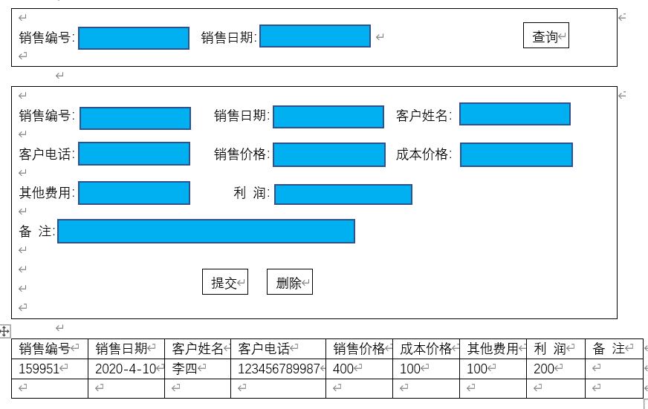
名称 | 代码 | 类型 | 备注
流水号 | FID | bigint | 唯一，自动递增
销售编码 | FXSBM | VARCHAR(20) | 唯一，关联销售明细表
客户姓名 | FKHXM | VARCHAR(20)
客户电话 | FKHDH | VARCHAR(20)
销售日期 | FXSRQ | DATE
销售价格 | FXSJG | DOUBLE(10,2)
成本价格 | FCBJG | DOUBLE(10,2)
其他费用 | FQTFY | DOUBLE(10,2)
利润 | FLR | DOUBLE(10,2) | 计算公式：等于 售价-(成本+其他费用)
备注 | FBZ | VARCHAR(500)

功能说明：
查询：根据销售编号、销售日期(时间段)
流水号自动生成，手动输入销售编号、销售日期、客户姓名、客户电话、销售价格、成本价格、其他费用、利润(根据计算公式自动显示)、备注 点击提交，生成新的数据，在下方显示栏显示；选中下方显示栏的数据，可以在上方进行修改修改后再提交或者删除。利润计算公式=销售价格-成本-其他费用

CREATE TABLE MLRFX ( FID BIGINT AUTO_INCREMENT, FXSBM VARCHAR(20),-- 销售编码 FKHXM VARCHAR(20),-- 客户姓名 FKHDH VARCHAR(20),-- 客户电话 FXSRQ DATE,-- 销售日期 FXSJG DOUBLE(10,2),-- 销售价格 FCBJG DOUBLE(10,2),-- 成本价格 FQTFY DOUBLE(10,2),-- 其他费用 FLR DOUBLE(10,2),-- 利润 FBZ VARCHAR(500),-- 备注 PRIMARY KEY(FID) )ENGINE=InnoDB AUTO_INCREMENT = 1 DEFAULT CHARSET=utf8

员工薪资
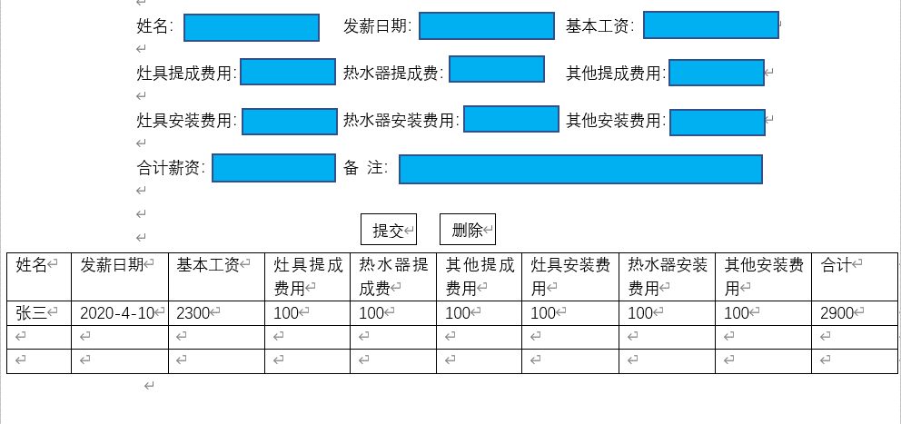
名称 | 代码 | 类型 | 备注
流水号 | FID | bigint | 唯一，自动递增
姓名 | FXM | varchar(20)
基本工资 | FJBGZ | DOUBLE(10,2)
灶具提成费用 | FZJTC | DOUBLE(10,2)
热水器提成费 | FRSQTC | DOUBLE(10,2)
其他提成费用 | FQTTC | DOUBLE(10,2)
灶具安装费用 | FZJAZF | DOUBLE(10,2)
热水器安装费用 | FRSQAZF | DOUBLE(10,2)
其他安装费用 | FQTAZF | DOUBLE(10,2)
合计薪资 | FFJXZ | DOUBLE(10,2)
发薪日期 | FFXRQ | DOUBLE(10,2)
备注 | FBZ | varchar(500)

功能说明：
查询：根据姓名，发薪日期(时间段)查询
流水号自动生成，手动输入姓名、发薪日期、基本工资、灶具提成费用、热水器提成费、其他提成费用、灶具安装费用、热水器安装费用、其他安装费用、备注、自动显示合计薪资，点击提交，在下方生成新的数据；选中下方显示栏的数据，可以在上方进行修改后再提交或者删除。合计薪资=基本工资+灶具提成费用+热水器提成费+其他提成费+灶具安装费+热水器安装费+其他安装费

CREATE TABLE YGXZ ( FID BIGINT AUTO_INCREMENT, FXM VARCHAR(20),-- 姓名 FJBGZ DOUBLE(10,2),-- 基本工资 FZJTC DOUBLE(10,2),-- 灶具提成费用 FRSQTC DOUBLE(10,2),-- 热水器提成费 FQTTC DOUBLE(10,2),-- 其他提成费用 FZJAZF DOUBLE(10,2),-- 灶具安装费用 FRSQAZF DOUBLE(10,2),-- 热水器安装费用 FQTAZF DOUBLE(10,2),-- 其他安装费用 FFJXZ DOUBLE(10,2),-- 合计薪资 FFXRQ DATE,-- 发薪日期, FBZ VARCHAR(500),-- 备注 PRIMARY KEY(FID) )ENGINE=InnoDB AUTO_INCREMENT = 1 DEFAULT CHARSET=utf8

